Plugin Cssmin
grunt-contrib-cssmin
 | Cssmin có tác dụng nén các tập tin css lại
 | URL: https://gruntjs.com/plugins
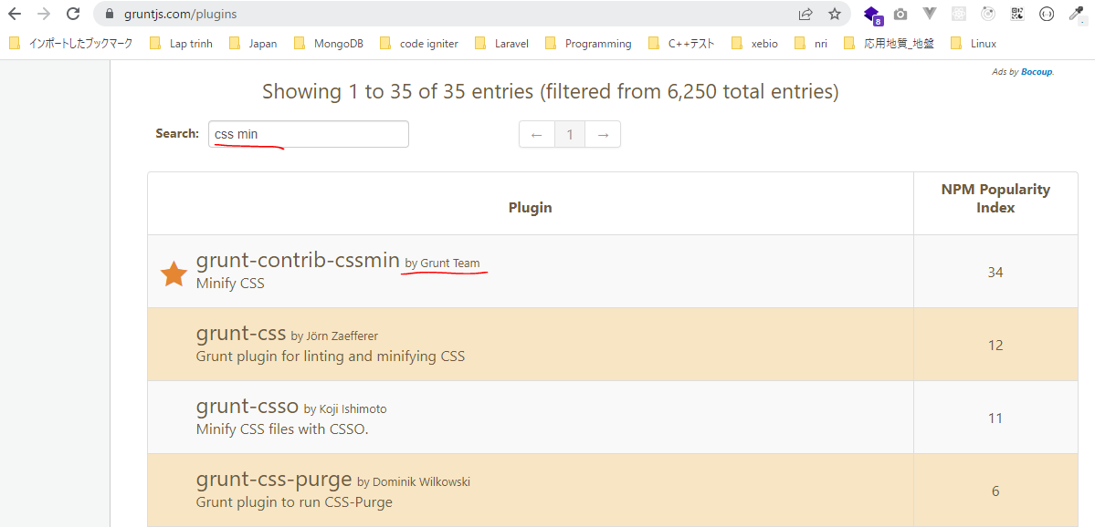

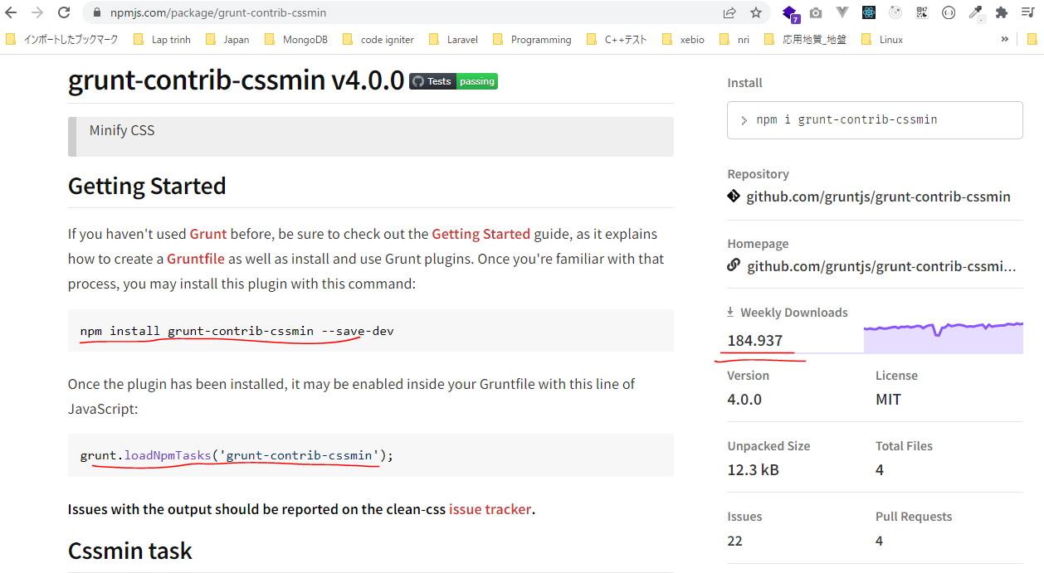

URL: https://gruntjs.com/getting-started

構成
 | sass-gruntjs-bootstrap
 |  | 2.training_grunt
 |  |  | 3.gruntjs
 |  |  |  | development |  |  | → | Chứa các mã nguồn làm việc, như các mã lệnh css, html, js
 |  |  |  |  | css
 |  |  |  |  |  | case-01.css
 |  |  |  |  |  | case-02.css
 |  |  |  | production |  |  | → | Sau khi viết các mã nguồn xong thì đóng gói thành sản phẩm và đặt trong production
 |  |  |  | Gruntfile.js
 |  |  |  | package.json

case-01.css
 | /* Comment */
 | .abc {
 | background-color: yellow;
 | }

case-02.css
 | .abc {
 | color: red;
 | }

 | .def {
 | width: 200px;
 | height: 300px;
 | }

package.json
 | {
 | "name": "gruntjs"
 | }

Installing Grunt and gruntplugins
 | npm install grunt --save-dev

check 構成
 | sass-gruntjs-bootstrap
 |  | 2.training_grunt
 |  |  | 3.gruntjs
 |  |  |  | development
 |  |  |  |  | css
 |  |  |  |  |  | case-01.css
 |  |  |  |  |  | case-02.css
 |  |  |  | node_modules |  |  | → | is added
 |  |  |  | production
 |  |  |  | Gruntfile.js
 |  |  |  | package.json |  |  | → | is changed

Check package.json is changed
package.json
 | {
 | "name": "gruntjs",
 | "devDependencies": {
 | "grunt": "^1.5.3"
 | }
 | }

install cssmin
 | npm install grunt-contrib-cssmin --save-dev

package.json
 | {
 | "name": "gruntjs",
 | "devDependencies": {
 | "grunt": "^1.5.3",
 | "grunt-contrib-cssmin": "^4.0.0"
 | }
 | }

Gruntfile.js
 | module.exports = function(grunt) {

 | // 01 Config
 | grunt.initConfig({
 | mPkg: grunt.file.readJSON('package.json'),

 | dirs: {
 | inputCSS : 'development/css',
 | outputCSS : 'production/css',
 | },

 | // CSSMin
 | cssmin: {
 | options: {
 | },
 | target: {
 | files: [{
 | expand: true,
 | cwd: '<%= dirs.inputCSS %>',
 | src: ['case-01.css', 'case-02.css'],
 | dest: '<%= dirs.outputCSS %>',
 | ext: '.min.css'
 | }]
 | }
 | },
 | });

 | // 02 Load plugin
 | grunt.loadNpmTasks('grunt-contrib-cssmin');

 | // 03 Register task
 | grunt.registerTask('default', ['cssmin']);
 | grunt.registerTask('abc', ['cssmin']);
 | };

Run thực hiện câu lệnh. Cú pháp thực hiện hiện là grunt + taskName. Trường hợp chỉ chạy grunt thôi thì task default sẽ thực hiện
 | grunt abc

new 構成
 | sass-gruntjs-bootstrap
 |  | 2.training_grunt
 |  |  | 3.gruntjs
 |  |  |  | development
 |  |  |  |  | css
 |  |  |  |  |  | case-01.css
 |  |  |  |  |  | case-02.css
 |  |  |  | node_modules
 |  |  |  | production
 |  |  |  |  | css
 |  |  |  |  |  | case-01.min.css | → | Added
 |  |  |  |  |  | case-02.min.css | → | Added
 |  |  |  | Gruntfile.js
 |  |  |  | package.json

case-01.min.css
 | .abc{background-color:#ff0}

case-02.min.css
 | .abc{color:red}.def{width:200px;height:300px}

Plugin Concat
grunt-contrib-concat
 | Concat có tác dụng nối các file lại thành 1 file duy nhất
 | URL: https://gruntjs.com/plugins
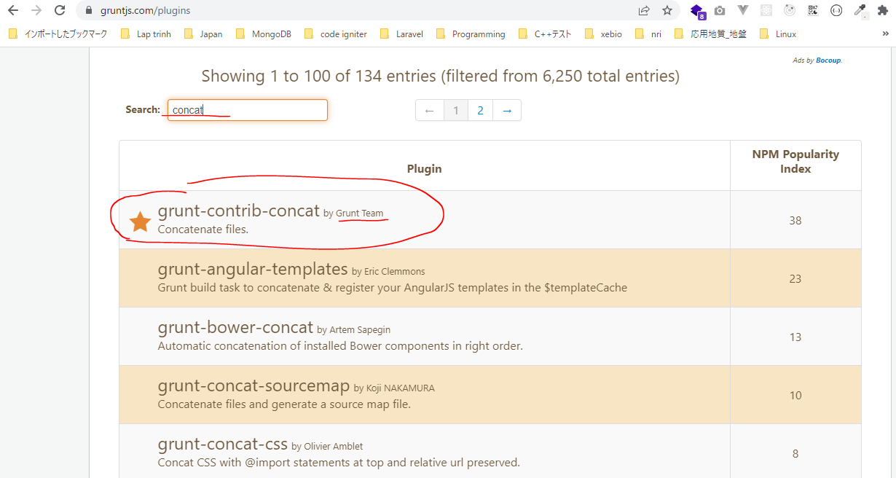

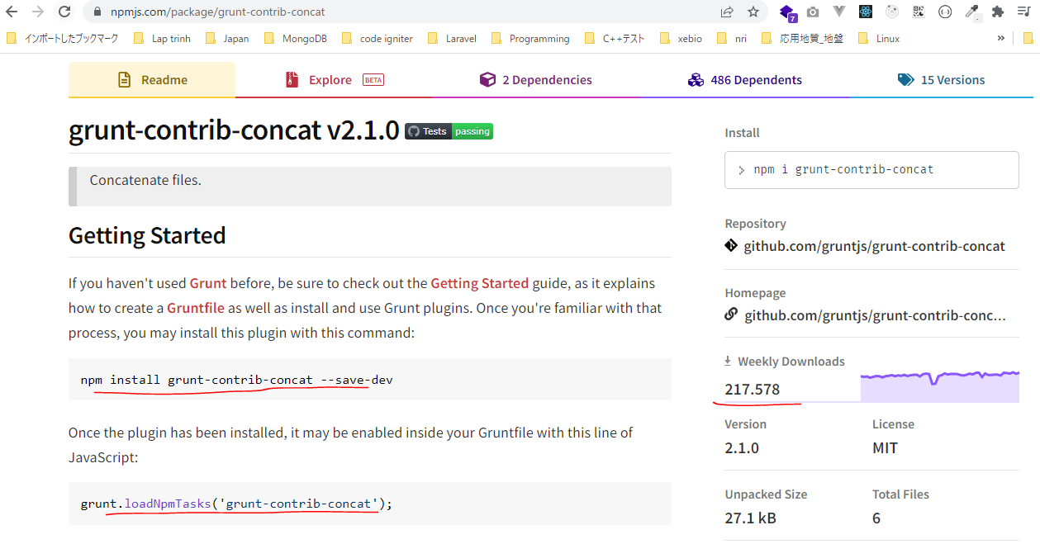

URL: https://gruntjs.com/getting-started

構成
 | sass-gruntjs-bootstrap
 |  | 2.training_grunt
 |  |  | 3.gruntjs
 |  |  |  | development |  |  | → | Chứa các mã nguồn làm việc, như các mã lệnh css, html, js
 |  |  |  |  | css
 |  |  |  |  |  | case-01.css
 |  |  |  |  |  | case-02.css
 |  |  |  |  | js
 |  |  |  |  |  | case-01.js
 |  |  |  |  |  | case-02.js
 |  |  |  | production |  |  | → | Sau khi viết các mã nguồn xong thì đóng gói thành sản phẩm và đặt trong production
 |  |  |  | Gruntfile.js
 |  |  |  | package.json

package.json
 | {
 | "name": "gruntjs"
 | }

case-01.js
 | console.log("FIle 01");
 | /* ABC */

case-02.js
 | console.log("FIle 02");

Installing Grunt and gruntplugins
 | npm install grunt --save-dev

check 構成
 | sass-gruntjs-bootstrap
 |  | 2.training_grunt
 |  |  | 3.gruntjs
 |  |  |  | development
 |  |  |  |  | css
 |  |  |  |  |  | case-01.css
 |  |  |  |  |  | case-02.css
 |  |  |  |  | js
 |  |  |  |  |  | case-01.js
 |  |  |  |  |  | case-02.js
 |  |  |  | node_modules |  |  | → | is added
 |  |  |  | production
 |  |  |  | Gruntfile.js
 |  |  |  | package.json |  |  | → | is changed

Check package.json is changed
package.json
 | {
 | "name": "gruntjs",
 | "devDependencies": {
 | "grunt": "^1.5.3"
 | }
 | }

install concat
 | npm install grunt-contrib-concat --save-dev

package.json
 | {
 | "name": "gruntjs",
 | "devDependencies": {
 | "grunt": "^1.5.3",
 | "grunt-contrib-concat": "^2.1.0",
 | "grunt-contrib-cssmin": "^4.0.0"
 | }
 | }

Gruntfile.js
 | module.exports = function(grunt) {

 | // 01 Config
 | grunt.initConfig({
 | mPkg: grunt.file.readJSON('package.json'),

 | dirs: {
 | inputCSS : 'development/css',
 | outputCSS : 'production/css',
 | inputJS : 'development/js',
 | outputJS : 'production/js',
 | },

 | // CSSMin
 | cssmin: {
 | options: {
 | },
 | target: {
 | files: [{
 | expand: true,
 | cwd: '<%= dirs.inputCSS %>',
 | src: ['case-01.css', 'case-02.css'],
 | dest: '<%= dirs.outputCSS %>',
 | ext: '.min.css'
 | }]
 | }
 | },

 | // Concat
 | concat: {
 | options: {
 | separator: '\n', |  |  |  |  |  | →Ký tự dùng để nối 2 tập tin với nhau
 | stripBanners: false, |  |  |  |  |  | →Các comment trong file vẫn được giữ lại /* ... */
 | banner: '/*! <%= mPkg.name %> - ' +
 | '<%= grunt.template.today("yyyy-mm-dd") %> */' + '\n',
 | },
 | dist: {
 | src: [
 | '<%= dirs.inputJS %>/case-01.js',
 | '<%= dirs.inputJS %>/case-02.js',
 | ],
 | dest: '<%= dirs.outputJS %>/result.js',
 | },
 | },

 | // 02 Load plugin
 | grunt.loadNpmTasks('grunt-contrib-cssmin');
 | grunt.loadNpmTasks('grunt-contrib-concat');

 | // 03 Register task
 | grunt.registerTask('default', ['cssmin']);
 | grunt.registerTask('abc', ['cssmin', 'concat']);
 | };

Run thực hiện câu lệnh. Cú pháp thực hiện hiện là grunt + taskName. Trường hợp chỉ chạy grunt thôi thì task default sẽ thực hiện
 | grunt abc
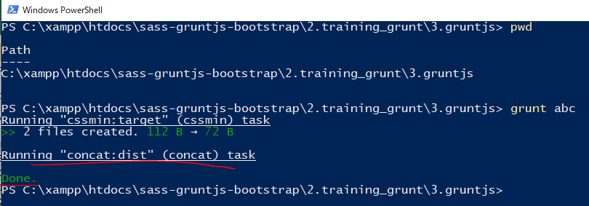

new 構成
 | sass-gruntjs-bootstrap
 |  | 2.training_grunt
 |  |  | 3.gruntjs
 |  |  |  | development
 |  |  |  |  | css
 |  |  |  |  |  | case-01.css
 |  |  |  |  |  | case-02.css
 |  |  |  | node_modules
 |  |  |  | production
 |  |  |  |  | css
 |  |  |  |  |  | case-01.min.css | → | Added
 |  |  |  |  |  | case-02.min.css | → | Added
 |  |  |  |  | js
 |  |  |  |  |  | result.js | → | Added
 |  |  |  | Gruntfile.js
 |  |  |  | package.json

result.js
 | /*! gruntjs - 2022-07-15 */
 | console.log("FIle 01");
 | /* ABC */
 | console.log("FIle 02");

Plugin Uglify
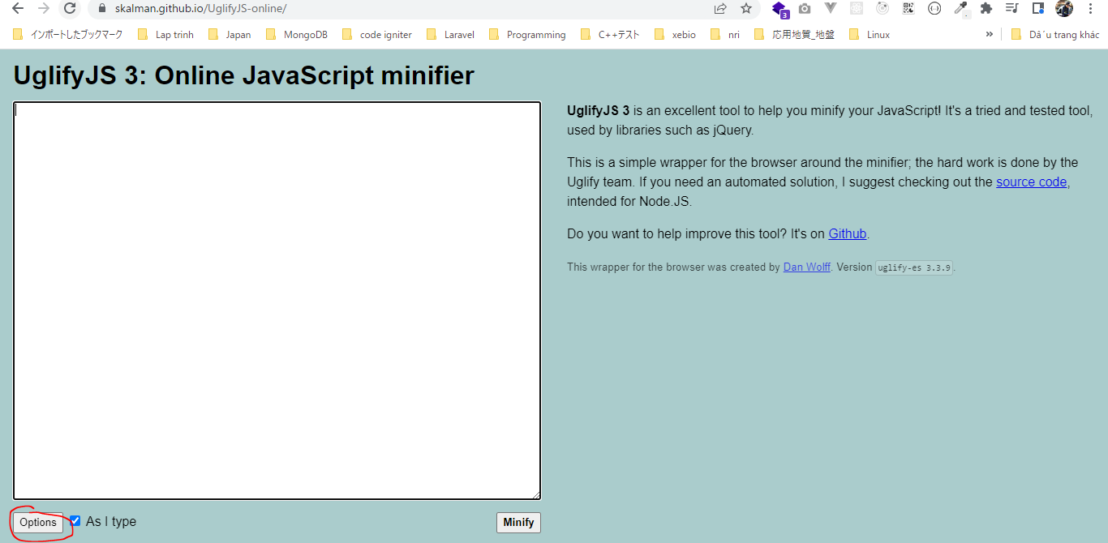
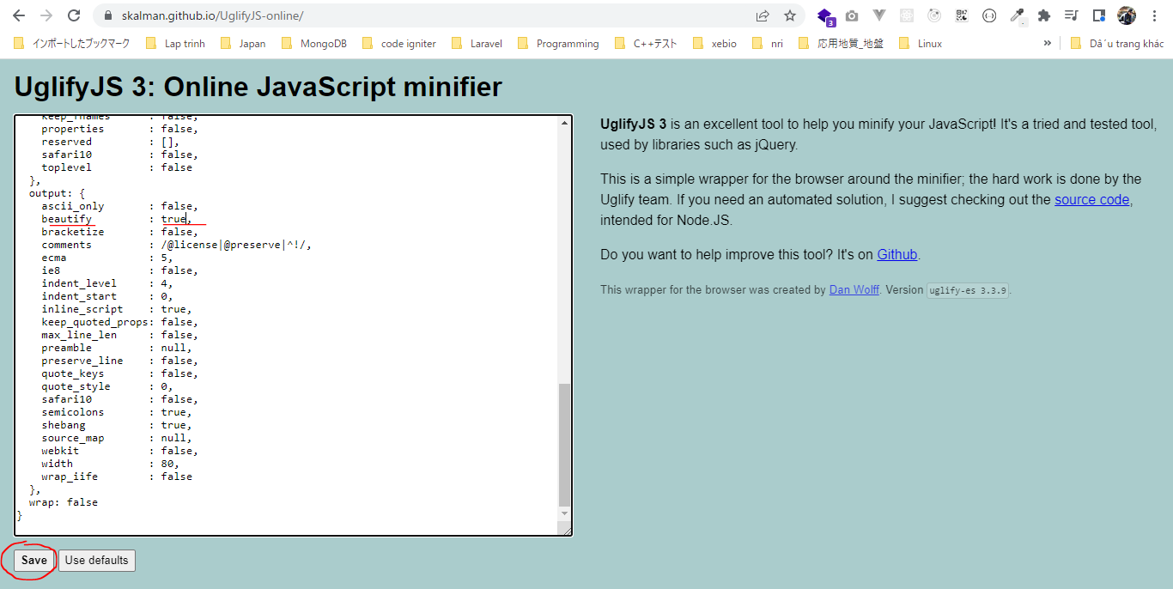
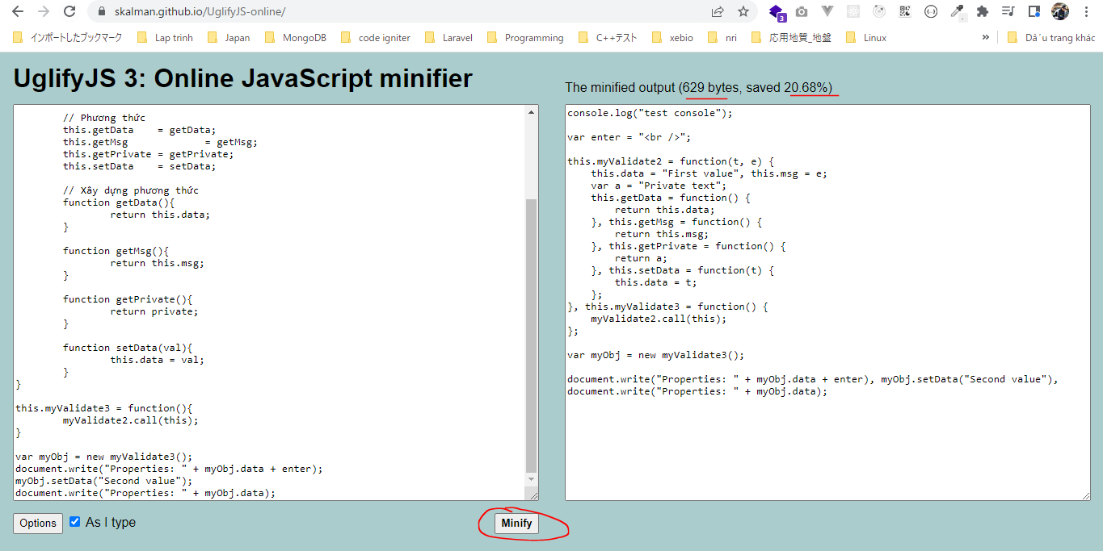
grunt-contrib-uglify
 | Uglify có tác dụng minify các tập tin javascript với thư viện UglifyJS
 | URL: https://gruntjs.com/plugins
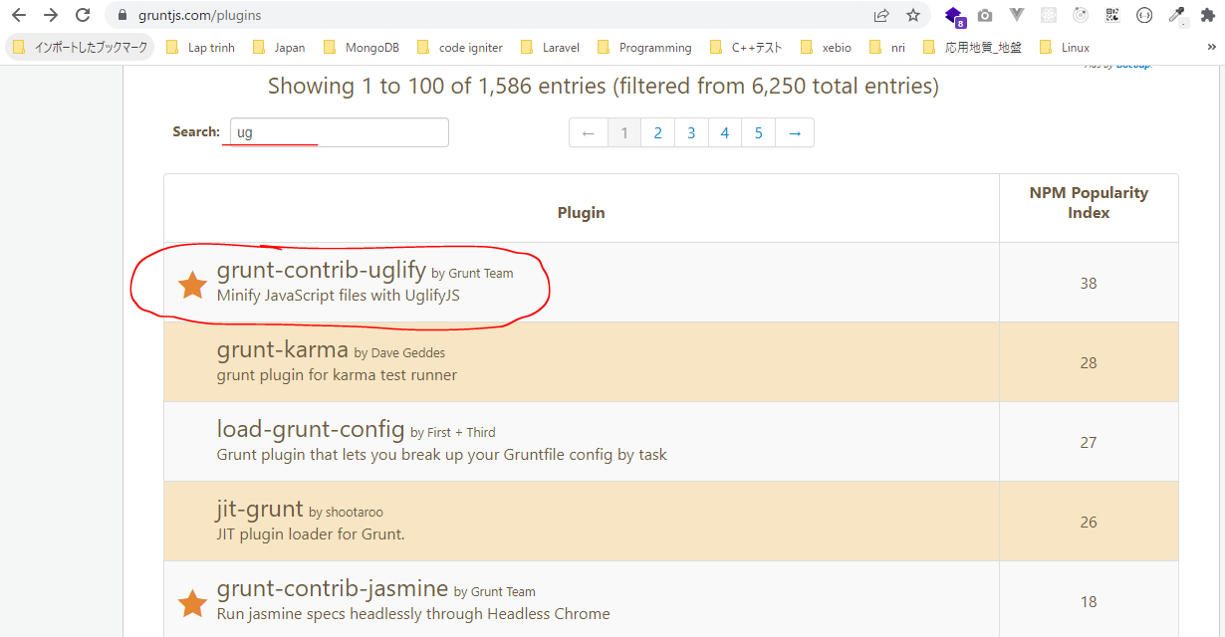

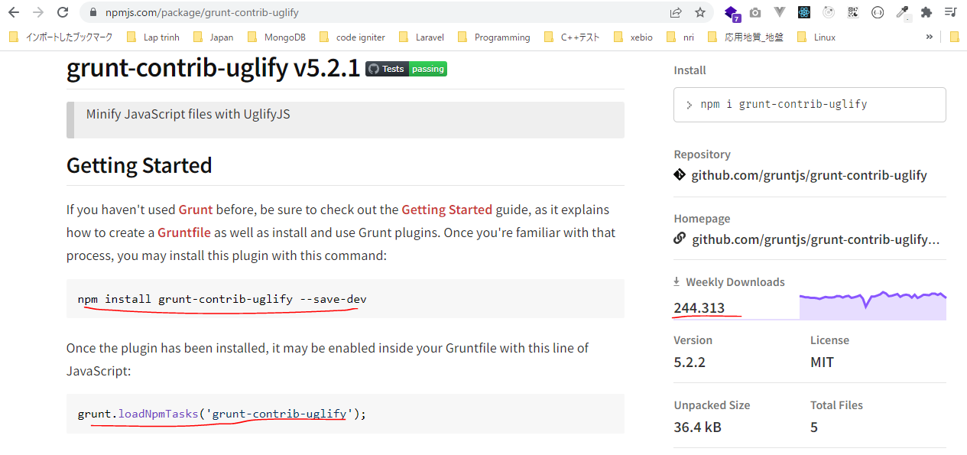

URL: https://gruntjs.com/getting-started

構成
 | sass-gruntjs-bootstrap
 |  | 2.training_grunt
 |  |  | 3.gruntjs
 |  |  |  | development |  |  | → | Chứa các mã nguồn làm việc, như các mã lệnh css, html, js
 |  |  |  |  | css
 |  |  |  |  |  | case-01.css
 |  |  |  |  |  | case-02.css
 |  |  |  |  | js
 |  |  |  |  |  | case-01.js
 |  |  |  |  |  | case-02.js
 |  |  |  |  |  | case-03.js
 |  |  |  | production |  |  | → | Sau khi viết các mã nguồn xong thì đóng gói thành sản phẩm và đặt trong production
 |  |  |  | Gruntfile.js
 |  |  |  | package.json

package.json
 | {
 | "name": "gruntjs"
 | }

case-03.js
 | console.log("test console");
 | var enter = "<br />";
 | // Cách 02
 | this.myValidate2 = function(value1, value2){

 | // Thuộc tính
 | this.data = "First value"; // Public
 | this.msg = value2; // Public
 | var private = "Private text"; // Private

 | // Phương thức
 | this.getData = getData;
 | this.getMsg = getMsg;
 | this.getPrivate = getPrivate;
 | this.setData = setData;

 | // Xây dựng phương thức
 | function getData(){
 | return this.data;
 | }

 | function getMsg(){
 | return this.msg;
 | }

 | function getPrivate(){
 | return private;
 | }

 | function setData(val){
 | this.data = val;
 | }
 | }

 | this.myValidate3 = function(){
 | myValidate2.call(this);
 | }

 | var myObj = new myValidate3();
 | document.write("Properties: " + myObj.data + enter);
 | myObj.setData("Second value");
 | document.write("Properties: " + myObj.data);

Installing Grunt and gruntplugins
 | npm install grunt --save-dev

check 構成
 | sass-gruntjs-bootstrap
 |  | 2.training_grunt
 |  |  | 3.gruntjs
 |  |  |  | development
 |  |  |  |  | css
 |  |  |  |  |  | case-01.css
 |  |  |  |  |  | case-02.css
 |  |  |  |  | js
 |  |  |  |  |  | case-01.js
 |  |  |  |  |  | case-02.js
 |  |  |  |  |  | case-03.js
 |  |  |  | node_modules |  |  | → | is added
 |  |  |  | production
 |  |  |  | Gruntfile.js
 |  |  |  | package.json |  |  | → | is changed

Check package.json is changed
package.json
 | {
 | "name": "gruntjs",
 | "devDependencies": {
 | "grunt": "^1.5.3"
 | }
 | }

install uglify
 | npm install grunt-contrib-uglify --save-dev

package.json
 | {
 | "name": "gruntjs",
 | "devDependencies": {
 | "grunt": "^1.5.3",
 | "grunt-contrib-concat": "^2.1.0",
 | "grunt-contrib-cssmin": "^4.0.0",
 | "grunt-contrib-uglify": "^5.2.2"
 | }
 | }

Gruntfile.js
 | module.exports = function(grunt) {

 | // 01 Config
 | grunt.initConfig({
 | mPkg: grunt.file.readJSON('package.json'),

 | dirs: {
 | inputCSS : 'development/css',
 | outputCSS : 'production/css',
 | inputJS : 'development/js',
 | outputJS : 'production/js',
 | },

 | // CSSMin
 | cssmin: {
 | options: {
 | },
 | target: {
 | files: [{
 | expand: true,
 | cwd: '<%= dirs.inputCSS %>',
 | src: ['case-01.css', 'case-02.css'],
 | dest: '<%= dirs.outputCSS %>',
 | ext: '.min.css'
 | }]
 | }
 | },

 | // Concat
 | concat: {
 | options: {
 | separator: '\n', |  |  |  |  |  |  | →Ký tự dùng để nối 2 tập tin với nhau
 | stripBanners: false, |  |  |  |  |  |  | →Các comment trong file vẫn được giữ lại /* ... */
 | banner: '/*! <%= mPkg.name %> - ' +
 | '<%= grunt.template.today("yyyy-mm-dd") %> */' + '\n',
 | },
 | dist: {
 | src: [
 | '<%= dirs.inputJS %>/case-01.js',
 | '<%= dirs.inputJS %>/case-02.js',
 | ],
 | dest: '<%= dirs.outputJS %>/result.js',
 | },
 | },

 | // Uglify
 | uglify: {
 | options: {
 | beautify: false, |  |  |  |  |  |  | → | Format định dạng của file đã minify. Nếu có beautify thì dung lượng của file đã minify vẫn còn lớn
 | compress: { |  |  |  |  |  |  |  | Khi thiết lập beautify là false thì dung lượng file minify sẽ nhỏ đi và tất cả code sẽ được đưa về 1 dòng
 | drop_console: true |  |  |  |  |  |  | → | Tắt các câu lệnh console trong file đã minify
 | }
 | },
 | my_target: {
 | files: {
 | '<%= dirs.outputJS %>/case-03.min.js': ['<%= dirs.inputJS %>/case-03.js']
 | }
 | }
 | },

 | // 02 Load plugin
 | grunt.loadNpmTasks('grunt-contrib-cssmin');
 | grunt.loadNpmTasks('grunt-contrib-concat');
 | grunt.loadNpmTasks('grunt-contrib-uglify');

 | // 03 Register task
 | grunt.registerTask('default', ['cssmin']);
 | grunt.registerTask('abc', ['cssmin', 'concat', 'uglify']);
 | };

Run thực hiện câu lệnh. Cú pháp thực hiện hiện là grunt + taskName. Trường hợp chỉ chạy grunt thôi thì task default sẽ thực hiện
 | grunt abc
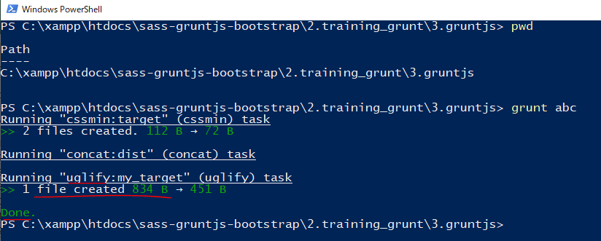

new 構成
 | sass-gruntjs-bootstrap
 |  | 2.training_grunt
 |  |  | 3.gruntjs
 |  |  |  | development
 |  |  |  |  | css
 |  |  |  |  |  | case-01.css
 |  |  |  |  |  | case-02.css
 |  |  |  | node_modules
 |  |  |  | production
 |  |  |  |  | css
 |  |  |  |  |  | case-01.min.css | → | Added
 |  |  |  |  |  | case-02.min.css | → | Added
 |  |  |  |  | js
 |  |  |  |  |  | case-03.min.js | → | Added
 |  |  |  | Gruntfile.js
 |  |  |  | package.json

case-03.min.js |  |  | console.log("test console"); ở đầu đã bị mất đi
 | var enter="<br />",myObj=(this.myValidate2=function(t,e){this.data="First value",this.msg=e;this.getData=function(){return this.data},this.getMsg=function(){return this.msg},this.getPrivate=function(){return"Private text"},this.setData=function(t){this.data=t}},this.myValidate3=function(){myValidate2.call(this)},new myValidate3);document.write("Properties: "+myObj.data+enter),myObj.setData("Second value"),document.write("Properties: "+myObj.data);

Online: https://skalman.github.io/UglifyJS-online/
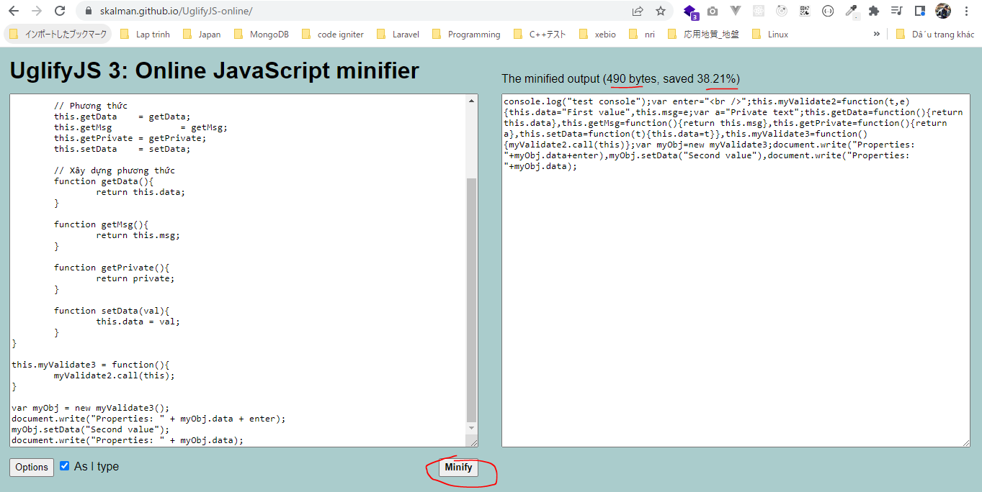

beautify

Plugin SASS
grunt-contrib-sass
 | Có tác dụng dịch từ sass sang css
 | URL: https://gruntjs.com/plugins
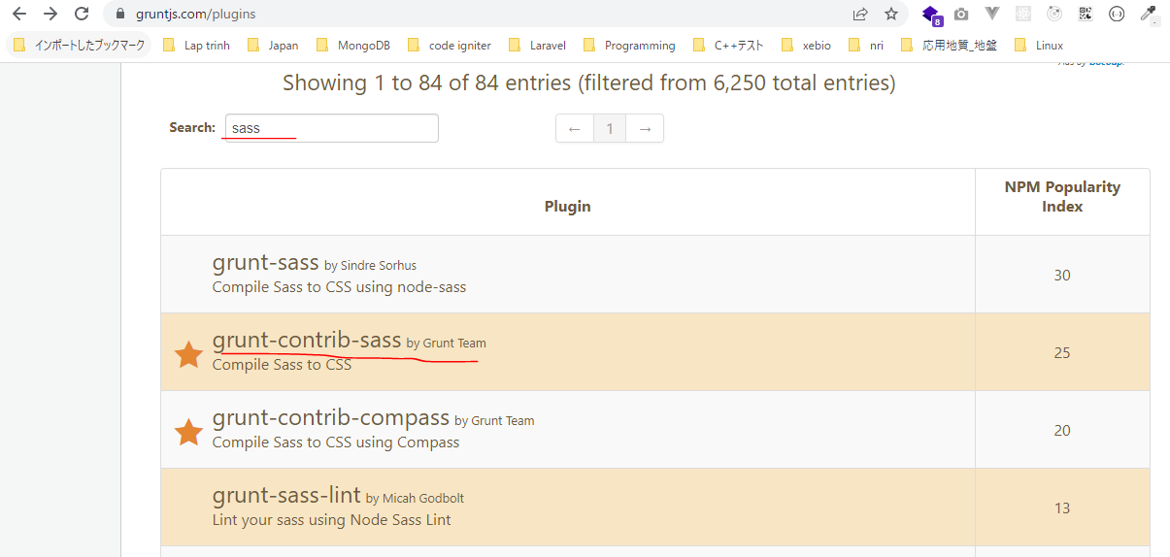

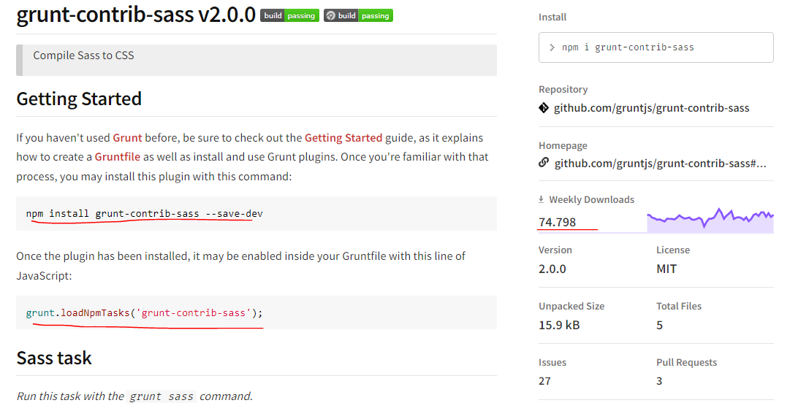

URL: https://gruntjs.com/getting-started

構成
 | sass-gruntjs-bootstrap
 |  | 2.training_grunt
 |  |  | 3.gruntjs
 |  |  |  | development |  |  | → | Chứa các mã nguồn làm việc, như các mã lệnh css, html, js
 |  |  |  |  | css
 |  |  |  |  |  | case-01.css
 |  |  |  |  |  | case-02.css
 |  |  |  |  | js
 |  |  |  |  |  | case-01.js
 |  |  |  |  |  | case-02.js
 |  |  |  |  |  | case-03.js
 |  |  |  |  | scss
 |  |  |  |  |  | style-01.scss
 |  |  |  | production |  |  | → | Sau khi viết các mã nguồn xong thì đóng gói thành sản phẩm và đặt trong production
 |  |  |  | Gruntfile.js
 |  |  |  | package.json

package.json
 | {
 | "name": "gruntjs"
 | }

style-01.scss
 | $color-red : #F0682D;
 | $color-blue : #62B0F1;
 | $color-yellow : #F4EE29;

 | .btn {
 | padding: 10px 10px;
 | text-align: center;
 | cursor: pointer;
 | font-weight: bold;
 | }

 | // btn-red btn-blue btn-yellow

 | $color-button: (
 | red : $color-red,
 | blue : $color-blue,
 | yellow : $color-yellow
 | );

 | @each $key, $value in $color-button {
 | .btn-#{$key} {
 | background-color: $value;
 | }
 | }

Installing Grunt and gruntplugins
 | npm install grunt --save-dev

check 構成
 | sass-gruntjs-bootstrap
 |  | 2.training_grunt
 |  |  | 3.gruntjs
 |  |  |  | development
 |  |  |  |  | css
 |  |  |  |  |  | case-01.css
 |  |  |  |  |  | case-02.css
 |  |  |  |  | js
 |  |  |  |  |  | case-01.js
 |  |  |  |  |  | case-02.js
 |  |  |  |  |  | case-03.js
 |  |  |  |  | scss
 |  |  |  |  |  | style-01.scss
 |  |  |  | node_modules |  |  | → | is added
 |  |  |  | production
 |  |  |  | Gruntfile.js
 |  |  |  | package.json |  |  | → | is changed

Check package.json is changed
package.json
 | {
 | "name": "gruntjs",
 | "devDependencies": {
 | "grunt": "^1.5.3"
 | }
 | }

install sass
 | npm install grunt-contrib-sass --save-dev

package.json
 | {
 | "name": "gruntjs",
 | "devDependencies": {
 | "grunt": "^1.5.3",
 | "grunt-contrib-concat": "^2.1.0",
 | "grunt-contrib-cssmin": "^4.0.0",
 | "grunt-contrib-sass": "^2.0.0",
 | "grunt-contrib-uglify": "^5.2.2"
 | }
 | }

Gruntfile.js
 | module.exports = function(grunt) {

 | // 01 Config
 | grunt.initConfig({
 | mPkg: grunt.file.readJSON('package.json'),

 | dirs: {
 | inputCSS : 'development/css',
 | outputCSS : 'production/css',
 | inputJS : 'development/js',
 | outputJS : 'production/js',
 | inputSCSS : 'development/scss',
 | },

 | // CSSMin
 | cssmin: {
 | options: {
 | },
 | target: {
 | files: [{
 | expand: true,
 | cwd: '<%= dirs.inputCSS %>',
 | src: ['case-01.css', 'case-02.css'],
 | dest: '<%= dirs.outputCSS %>',
 | ext: '.min.css'
 | }]
 | }
 | },

 | // Concat
 | concat: {
 | options: {
 | separator: '\n', |  |  |  |  |  |  | →Ký tự dùng để nối 2 tập tin với nhau
 | stripBanners: false, |  |  |  |  |  |  | →Các comment trong file vẫn được giữ lại /* ... */
 | banner: '/*! <%= mPkg.name %> - ' +
 | '<%= grunt.template.today("yyyy-mm-dd") %> */' + '\n',
 | },
 | dist: {
 | src: [
 | '<%= dirs.inputJS %>/case-01.js',
 | '<%= dirs.inputJS %>/case-02.js',
 | ],
 | dest: '<%= dirs.outputJS %>/result.js',
 | },
 | },

 | // Uglify
 | uglify: {
 | options: {
 | beautify: false, |  |  |  |  |  |  | → | Format định dạng của file đã minify. Nếu có beautify thì dung lượng của file đã minify vẫn còn lớn
 | compress: { |  |  |  |  |  |  |  | Khi thiết lập beautify là false thì dung lượng file minify sẽ nhỏ đi và tất cả code sẽ được đưa về 1 dòng
 | drop_console: true |  |  |  |  |  |  | → | Tắt các câu lệnh console trong file đã minify
 | }
 | },
 | my_target: {
 | files: {
 | '<%= dirs.outputJS %>/case-03.min.js': ['<%= dirs.inputJS %>/case-03.js']
 | }
 | }
 | },

 | // SASS
 | sass: {
 | dist: {
 | options: {
 | sourcemap: 'none', |  |  |  |  |  |  | → | Không cần tạo file map đến source
 | style: 'expanded',
 | },
 | files: {
 | '<%= dirs.outputCSS %>/result.css': '<%= dirs.inputSCSS %>/style-01.scss'
 | }
 | }
 | },

 | grunt.loadNpmTasks('grunt-contrib-cssmin');
 | grunt.loadNpmTasks('grunt-contrib-concat');
 | grunt.loadNpmTasks('grunt-contrib-uglify');
 | grunt.loadNpmTasks('grunt-contrib-sass');
 | // 03 Register task
 | grunt.registerTask('default', ['cssmin']);
 | grunt.registerTask('abc', ['cssmin', 'concat', 'uglify', 'sass']);
 | };

Run thực hiện câu lệnh. Cú pháp thực hiện hiện là grunt + taskName. Trường hợp chỉ chạy grunt thôi thì task default sẽ thực hiện
 | grunt abc
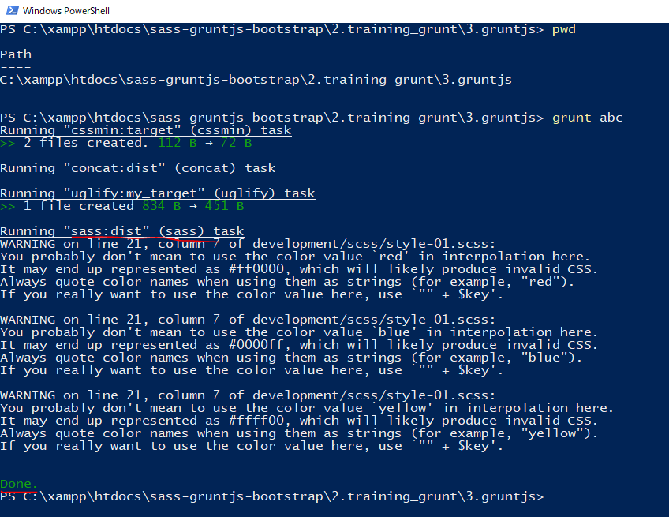

new 構成
 | sass-gruntjs-bootstrap
 |  | 2.training_grunt
 |  |  | 3.gruntjs
 |  |  |  | development
 |  |  |  |  | css
 |  |  |  |  |  | case-01.css
 |  |  |  |  |  | case-02.css
 |  |  |  |  | js
 |  |  |  |  |  | case-01.js
 |  |  |  |  |  | case-02.js
 |  |  |  |  |  | case-03.js
 |  |  |  |  | scss
 |  |  |  |  |  | style-01.scss
 |  |  |  | node_modules
 |  |  |  | production
 |  |  |  |  | css
 |  |  |  |  |  | case-01.min.css | → | Added
 |  |  |  |  |  | case-02.min.css | → | Added
 |  |  |  |  | js
 |  |  |  |  |  | case-03.min.js | → | Added
 |  |  |  |  | scss
 |  |  |  |  |  | result.css | → | Added
 |  |  |  | Gruntfile.js
 |  |  |  | package.json

result.css
 | .btn {
 | padding: 10px 10px;
 | text-align: center;
 | cursor: pointer;
 | font-weight: bold;
 | }

 | .btn-red {
 | background-color: #F0682D;
 | }

 | .btn-blue {
 | background-color: #62B0F1;
 | }

 | .btn-yellow {
 | background-color: #F4EE29;
 | }

Plugin watch
grunt-contrib-watch
 | Mỗi lần có thay đổi gì đó thì tự động nó thực hiện nhiệm vụ là gọi đến task.
 | Nó sẽ quan sát các tập tin mình quy định, nếu các tập tin đó có sự thay đổi gì đó thì nó sẽ thực
 | hiện nhiệm vụ tương ứng do chúng ta quy định
 | URL: https://gruntjs.com/plugins
 | Khi file Gruntfile.js có bất kỳ sự thay đổi nào thì cần phải Ctrl+C để chạy lại grunt
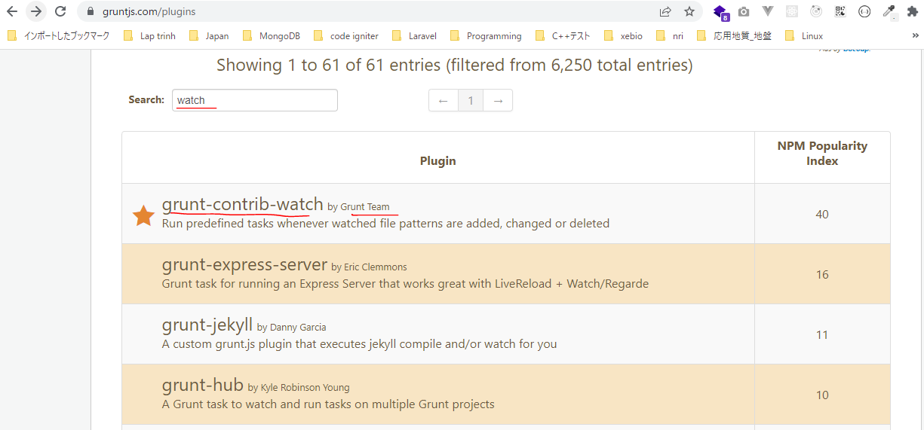

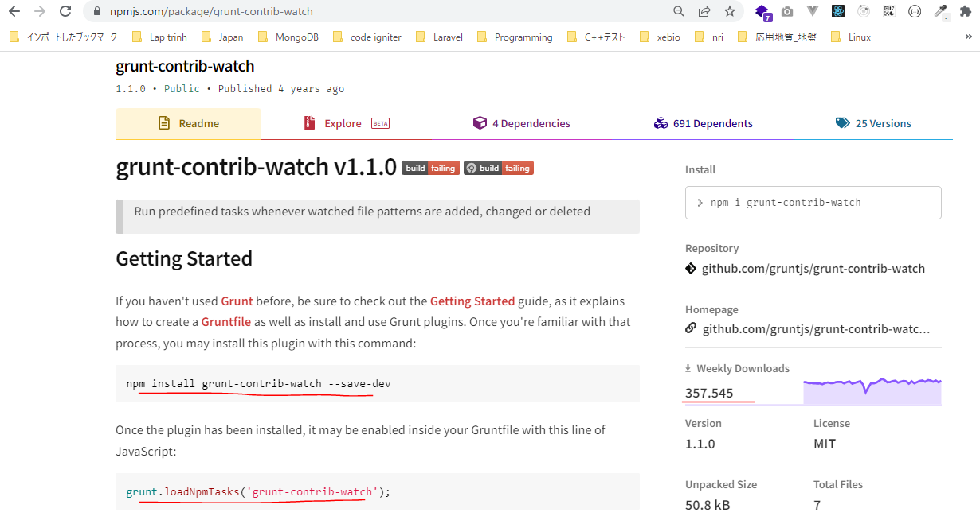

構成
 | sass-gruntjs-bootstrap
 |  | 2.training_grunt
 |  |  | 3.gruntjs
 |  |  |  | development |  |  | → | Chứa các mã nguồn làm việc, như các mã lệnh css, html, js
 |  |  |  |  | css
 |  |  |  |  |  | case-01.css
 |  |  |  |  |  | case-02.css
 |  |  |  |  | js
 |  |  |  |  |  | case-01.js
 |  |  |  |  |  | case-02.js
 |  |  |  |  |  | case-03.js
 |  |  |  |  | scss
 |  |  |  |  |  | style-01.scss
 |  |  |  | production |  |  | → | Sau khi viết các mã nguồn xong thì đóng gói thành sản phẩm và đặt trong production
 |  |  |  | Gruntfile.js
 |  |  |  | package.json

package.json
 | {
 | "name": "gruntjs"
 | }

style-01.scss
 | $color-red : #F0682D;
 | $color-blue : #62B0F1;
 | $color-yellow : #F4EE29;

 | .btn {
 | padding: 10px 10px;
 | text-align: center;
 | cursor: pointer;
 | font-weight: bold;
 | }

 | // btn-red btn-blue btn-yellow

 | $color-button: (
 | red : $color-red,
 | blue : $color-blue,
 | yellow : $color-yellow
 | );

 | @each $key, $value in $color-button {
 | .btn-#{$key} {
 | background-color: $value;
 | }
 | }

Installing Grunt and gruntplugins
 | npm install grunt --save-dev

check 構成
 | sass-gruntjs-bootstrap
 |  | 2.training_grunt
 |  |  | 3.gruntjs
 |  |  |  | development
 |  |  |  |  | css
 |  |  |  |  |  | case-01.css
 |  |  |  |  |  | case-02.css
 |  |  |  |  | js
 |  |  |  |  |  | case-01.js
 |  |  |  |  |  | case-02.js
 |  |  |  |  |  | case-03.js
 |  |  |  |  | scss
 |  |  |  |  |  | style-01.scss
 |  |  |  | node_modules |  |  | → | is added
 |  |  |  | production
 |  |  |  | Gruntfile.js
 |  |  |  | package.json |  |  | → | is changed

Check package.json is changed
package.json
 | {
 | "name": "gruntjs",
 | "devDependencies": {
 | "grunt": "^1.5.3"
 | }
 | }

install watch
 | npm install grunt-contrib-watch --save-dev

package.json
 | {
 | "name": "gruntjs",
 | "devDependencies": {
 | "grunt": "^1.5.3",
 | "grunt-contrib-concat": "^2.1.0",
 | "grunt-contrib-cssmin": "^4.0.0",
 | "grunt-contrib-sass": "^2.0.0",
 | "grunt-contrib-uglify": "^5.2.2"
 | }
 | }

Gruntfile.js
 | module.exports = function(grunt) {

 | // 01 Config
 | grunt.initConfig({
 | mPkg: grunt.file.readJSON('package.json'),

 | dirs: {
 | inputCSS : 'development/css',
 | outputCSS : 'production/css',
 | inputJS : 'development/js',
 | outputJS : 'production/js',
 | inputSCSS : 'development/scss',
 | },

 | // CSSMin
 | cssmin: {
 | options: {
 | },
 | target: {
 | files: [{
 | expand: true,
 | cwd: '<%= dirs.inputCSS %>',
 | src: ['case-01.css', 'case-02.css'],
 | dest: '<%= dirs.outputCSS %>',
 | ext: '.min.css'
 | }]
 | }
 | },

 | // Concat
 | concat: {
 | options: {
 | separator: '\n', |  |  |  |  |  |  | →Ký tự dùng để nối 2 tập tin với nhau
 | stripBanners: false, |  |  |  |  |  |  | →Các comment trong file vẫn được giữ lại /* ... */
 | banner: '/*! <%= mPkg.name %> - ' +
 | '<%= grunt.template.today("yyyy-mm-dd") %> */' + '\n',
 | },
 | dist: {
 | src: [
 | '<%= dirs.inputJS %>/case-01.js',
 | '<%= dirs.inputJS %>/case-02.js',
 | ],
 | dest: '<%= dirs.outputJS %>/result.js',
 | },
 | },

 | // Uglify
 | uglify: {
 | options: {
 | beautify: false, |  |  |  |  |  |  | → | Format định dạng của file đã minify. Nếu có beautify thì dung lượng của file đã minify vẫn còn lớn
 | compress: { |  |  |  |  |  |  |  | Khi thiết lập beautify là false thì dung lượng file minify sẽ nhỏ đi và tất cả code sẽ được đưa về 1 dòng
 | drop_console: true |  |  |  |  |  |  | → | Tắt các câu lệnh console trong file đã minify
 | }
 | },
 | my_target: {
 | files: {
 | '<%= dirs.outputJS %>/case-03.min.js': ['<%= dirs.inputJS %>/case-03.js']
 | }
 | }
 | },

 | // SASS
 | sass: {
 | dist: {
 | options: {
 | sourcemap: 'none', |  |  |  |  |  |  | → | Không cần tạo file map đến source
 | style: 'expanded',
 | },
 | files: {
 | '<%= dirs.outputCSS %>/result.css': '<%= dirs.inputSCSS %>/style-01.scss'
 | }
 | }
 | },

 | // WATCH
 | watch: {
 | scripts: {
 | files: [ |  |  |  |  |  |  | → | Các tập tin muốn theo dõi
 | '<%= dirs.inputSCSS %>/*.scss'
 | ],
 | tasks: [ |  |  |  |  |  |  | → | Khi tác tập tin quy định trên có thay đổi gì đó thì nó sẽ thực hiện task được quy định ở đây
 | 'sass',
 | 'cssmin'
 | ],
 | options: {
 | spawn: false
 | },
 | },
 | },

 | grunt.loadNpmTasks('grunt-contrib-cssmin');
 | grunt.loadNpmTasks('grunt-contrib-concat');
 | grunt.loadNpmTasks('grunt-contrib-uglify');
 | grunt.loadNpmTasks('grunt-contrib-sass');
 | grunt.loadNpmTasks('grunt-contrib-watch');

 | // 03 Register task
 | grunt.registerTask('default', ['watch']);
 | grunt.registerTask('abc', ['cssmin', 'concat', 'uglify', 'sass']);
 | };

Run thực hiện câu lệnh. Cú pháp thực hiện hiện là grunt + taskName. Trường hợp chỉ chạy grunt thôi thì task default sẽ thực hiện
 | grunt

 |  |  |  |  |  |  |  |  |  | Đang chờ sự thay đổi

Thay đổi nội dung style-01.scss
 | $color-red : #F0682D;
 | $color-blue : #62B0F1;
 | $color-yellow : #F4EE29;

 | .btn {
 | padding: 16px 16px;
 | text-align: center;
 | cursor: pointer;
 | font-weight: bold;
 | }

 | // btn-red btn-blue btn-yellow

 | $color-button: (
 | red : $color-red,
 | blue : $color-blue,
 | yellow : $color-yellow
 | );

 | @each $key, $value in $color-button {
 | .btn-#{$key} {
 | background-color: $value;
 | }
 | }

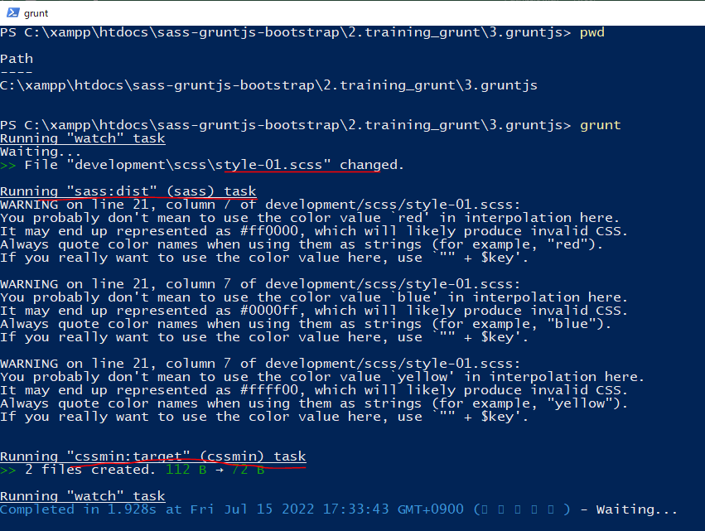

new 構成
 | sass-gruntjs-bootstrap
 |  | 2.training_grunt
 |  |  | 3.gruntjs
 |  |  |  | development
 |  |  |  |  | css
 |  |  |  |  |  | case-01.css
 |  |  |  |  |  | case-02.css
 |  |  |  |  | js
 |  |  |  |  |  | case-01.js
 |  |  |  |  |  | case-02.js
 |  |  |  |  |  | case-03.js
 |  |  |  |  | scss
 |  |  |  |  |  | style-01.scss
 |  |  |  | node_modules
 |  |  |  | production
 |  |  |  |  | css
 |  |  |  |  |  | case-01.min.css | → | Added
 |  |  |  |  |  | case-02.min.css | → | Added
 |  |  |  |  | js
 |  |  |  |  |  | case-03.min.js | → | Added
 |  |  |  |  | scss
 |  |  |  |  |  | result.css | → | Changed
 |  |  |  | Gruntfile.js
 |  |  |  | package.json

result.css
 | .btn {
 | padding: 16px 16px;
 | text-align: center;
 | cursor: pointer;
 | font-weight: bold;
 | }

 | .btn-red {
 | background-color: #F0682D;
 | }

 | .btn-blue {
 | background-color: #62B0F1;
 | }

 | .btn-yellow {
 | background-color: #F4EE29;
 | }

Plugin connect
grunt-contrib-connect
 | Chạy 1 tập tin index.html mà trong tập tin này kéo vào các tập tin như css, js. Đôi khi thì 1 số tập
 | tin js yêu cầu chúng ta chạy trên 1 webserver như xampp… chứ ko mở được trực tiếp thông qua
 | đường dẫn vật lý của máy
 | Khi sử dụng plugin connect thì có 1 số tiện ích nữa đó là chức năng tự động refresh trình duyệt khi
 | mình thay đổi nội dung index.html
 | Khi chạy task connect thì đồng thời phải chạy cả task watch thì mới hiển thị được tập tin thông qua
 | webserver. Sau khi connect-> gọi đến watch để nắng nghe sự thay đổi của tập tin
 | Đối với tập tin html thì phải viết đúng cú pháp, đúng chuẩn html, có đầy đủ các thẻ head, meta, body…
 | URL: https://gruntjs.com/plugins
 | Khi file Gruntfile.js có bất kỳ sự thay đổi nào thì cần phải Ctrl+C để chạy lại grunt
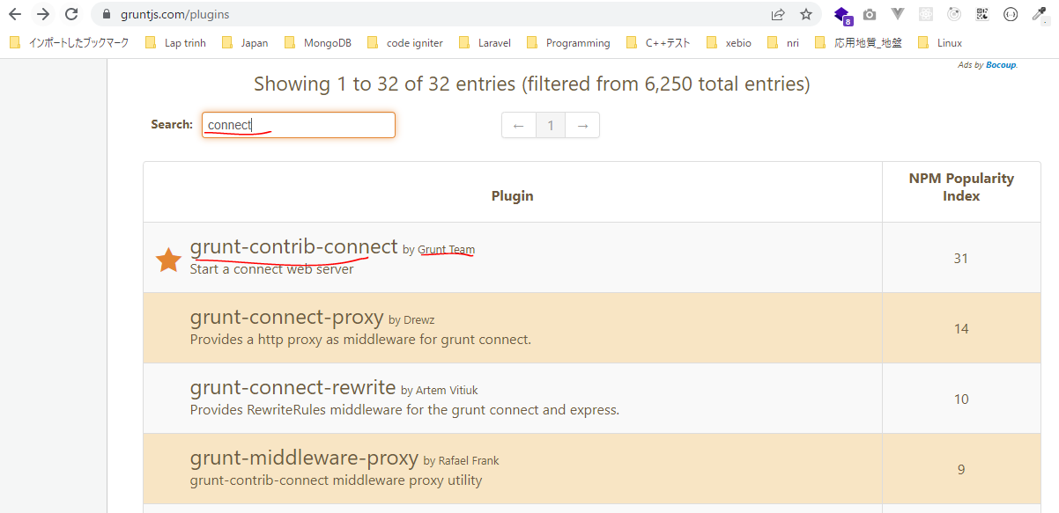

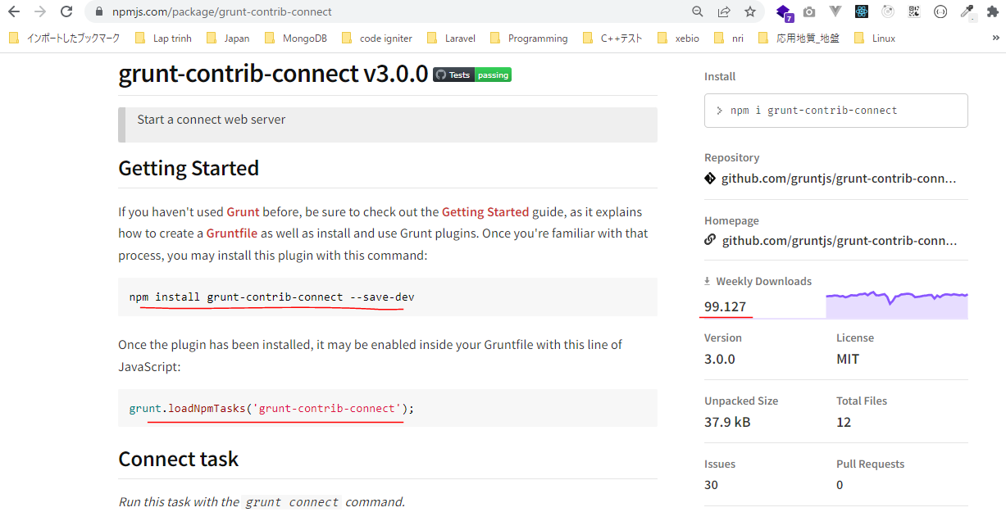

構成
 | sass-gruntjs-bootstrap
 |  | 2.training_grunt
 |  |  | 3.gruntjs
 |  |  |  | development |  |  | → | Chứa các mã nguồn làm việc, như các mã lệnh css, html, js
 |  |  |  |  | css
 |  |  |  |  |  | case-01.css
 |  |  |  |  |  | case-02.css
 |  |  |  |  | js
 |  |  |  |  |  | case-01.js
 |  |  |  |  |  | case-02.js
 |  |  |  |  |  | case-03.js
 |  |  |  |  | scss
 |  |  |  |  |  | style-01.scss
 |  |  |  | production |  |  | → | Sau khi viết các mã nguồn xong thì đóng gói thành sản phẩm và đặt trong production
 |  |  |  |  | index.html
 |  |  |  |  | css
 |  |  |  |  |  | bootstrap.min.css
 |  |  |  | Gruntfile.js
 |  |  |  | package.json

package.json
 | {
 | "name": "gruntjs"
 | }

index.html
 | <!-- I am a banner -->
 | <!DOCTYPE html>
 | <html lang="en">
 | <head>
 | <meta charset="utf-8" />
 | <meta http-equiv="X-UA-Compatible" content="IE=edge" />
 | <meta name="viewport" content="width=device-width, initial-scale=1" />
 | <!-- The above 3 meta tags *must* come first in the head; any other head content must come *after* these tags -->
 | <title>Bootstrap 101 Template</title>
 | <!-- Bootstrap -->
 | <link href="css/bootstrap.min.css" rel="stylesheet" />
 | <!-- HTML5 shim and Respond.js for IE8 support of HTML5 elements and media queries -->
 | <!-- WARNING: Respond.js doesn't work if you view the page via file:// -->
 | <!--[if lt IE 9]>
 | <script src="https://oss.maxcdn.com/html5shiv/3.7.3/html5shiv.min.js"></script>
 | <script src="https://oss.maxcdn.com/respond/1.4.2/respond.min.js"></script>
 | <![endif]-->
 | </head>
 | <body>
 | <nav class="navbar navbar-default" role="navigation">
 | <!-- Brand and toggle get grouped for better mobile display -->
 | <div class="navbar-header">
 | <button type="button" class="navbar-toggle" data-toggle="collapse" data-target=".navbar-ex1-collapse">
 | <span class="sr-only">Toggle navigation</span>
 | <span class="icon-bar"></span>
 | <span class="icon-bar"></span>
 | <span class="icon-bar"></span>
 | </button>
 | <a class="navbar-brand" href="#">Title</a>
 | </div>
 | <!-- Collect the nav links, forms, and other content for toggling -->
 | <div class="collapse navbar-collapse navbar-ex1-collapse">
 | <ul class="nav navbar-nav">
 | <li class="active">
 | <a href="#">Link</a>
 | </li>
 | <li>
 | <a href="#">Link</a>
 | </li>
 | </ul>
 | <form class="navbar-form navbar-left" role="search">
 | <div class="form-group">
 | <input type="text" class="form-control" placeholder="Search" />
 | </div>
 | <button type="submit" class="btn btn-default">Submit</button>
 | </form>
 | <ul class="nav navbar-nav navbar-right">
 | <li>
 | <a href="#">Link</a>
 | </li>
 | <li class="dropdown">
 | <a href="#" class="dropdown-toggle" data-toggle="dropdown">Dropdown <b class="caret"></b>
 | </a>
 | <ul class="dropdown-menu">
 | <li>
 | <a href="#">Action</a>
 | </li>
 | <li>
 | <a href="#">Another action</a>
 | </li>
 | <li>
 | <a href="#">Something else here</a>
 | </li>
 | <li>
 | <a href="#">Separated link</a>
 | </li>
 | </ul>
 | </li>
 | </ul>
 | </div>
 | <!-- /.navbar-collapse -->
 | </nav>
 | <div class="container">
 | <div class="col-xs-8 col-sm-8 col-md-8 col-lg-8">
 | <h3>Left</h3>
 | </div>
 | <div class="col-xs-4 col-sm-4 col-md-4 col-lg-4">
 | <h3>Right</h3>
 | </div>
 | </div>
 | <!-- jQuery (necessary for Bootstrap's JavaScript plugins) -->
 | <script src="js/jquery.min.js"></script>
 | <!-- Include all compiled plugins (below), or include individual files as needed -->
 | <script src="js/bootstrap.min.js"></script>
 | </body>
 | </html>

Installing Grunt and gruntplugins
 | npm install grunt --save-dev

check 構成
 | sass-gruntjs-bootstrap
 |  | 2.training_grunt
 |  |  | 3.gruntjs
 |  |  |  | development
 |  |  |  |  | css
 |  |  |  |  |  | case-01.css
 |  |  |  |  |  | case-02.css
 |  |  |  |  | js
 |  |  |  |  |  | case-01.js
 |  |  |  |  |  | case-02.js
 |  |  |  |  |  | case-03.js
 |  |  |  |  | scss
 |  |  |  |  |  | style-01.scss
 |  |  |  | node_modules |  |  | → | is added
 |  |  |  | production
 |  |  |  |  | index.html
 |  |  |  |  | css
 |  |  |  |  |  | bootstrap.min.css
 |  |  |  | Gruntfile.js
 |  |  |  | package.json |  |  | → | is changed

Check package.json is changed
package.json
 | {
 | "name": "gruntjs",
 | "devDependencies": {
 | "grunt": "^1.5.3"
 | }
 | }

install connect
 | npm install grunt-contrib-connect --save-dev

package.json
 | {
 | "name": "gruntjs",
 | "devDependencies": {
 | "grunt": "^1.5.3",
 | "grunt-contrib-concat": "^2.1.0",
 | "grunt-contrib-connect": "^3.0.0",
 | "grunt-contrib-cssmin": "^4.0.0",
 | "grunt-contrib-sass": "^2.0.0",
 | "grunt-contrib-uglify": "^5.2.2",
 | "grunt-contrib-watch": "^1.1.0"
 | }
 | }

Gruntfile.js
 | module.exports = function(grunt) {

 | // 01 Config
 | grunt.initConfig({
 | mPkg: grunt.file.readJSON('package.json'),

 | dirs: {
 | inputCSS : 'development/css',
 | outputCSS : 'production/css',
 | inputJS : 'development/js',
 | outputJS : 'production/js',
 | inputSCSS : 'development/scss',
 | },

 | // CSSMin
 | cssmin: {
 | options: {
 | },
 | target: {
 | files: [{
 | expand: true,
 | cwd: '<%= dirs.inputCSS %>',
 | src: ['case-01.css', 'case-02.css'],
 | dest: '<%= dirs.outputCSS %>',
 | ext: '.min.css'
 | }]
 | }
 | },

 | // Concat
 | concat: {
 | options: {
 | separator: '\n', |  |  |  |  |  |  | →Ký tự dùng để nối 2 tập tin với nhau
 | stripBanners: false, |  |  |  |  |  |  | →Các comment trong file vẫn được giữ lại /* ... */
 | banner: '/*! <%= mPkg.name %> - ' +
 | '<%= grunt.template.today("yyyy-mm-dd") %> */' + '\n',
 | },
 | dist: {
 | src: [
 | '<%= dirs.inputJS %>/case-01.js',
 | '<%= dirs.inputJS %>/case-02.js',
 | ],
 | dest: '<%= dirs.outputJS %>/result.js',
 | },
 | },

 | // Uglify
 | uglify: {
 | options: {
 | beautify: false, |  |  |  |  |  |  | → | Format định dạng của file đã minify. Nếu có beautify thì dung lượng của file đã minify vẫn còn lớn
 | compress: { |  |  |  |  |  |  |  | Khi thiết lập beautify là false thì dung lượng file minify sẽ nhỏ đi và tất cả code sẽ được đưa về 1 dòng
 | drop_console: true |  |  |  |  |  |  | → | Tắt các câu lệnh console trong file đã minify
 | }
 | },
 | my_target: {
 | files: {
 | '<%= dirs.outputJS %>/case-03.min.js': ['<%= dirs.inputJS %>/case-03.js']
 | }
 | }
 | },

 | // SASS
 | sass: {
 | dist: {
 | options: {
 | sourcemap: 'none', |  |  |  |  |  |  | → | Không cần tạo file map đến source
 | style: 'expanded',
 | },
 | files: {
 | '<%= dirs.outputCSS %>/result.css': '<%= dirs.inputSCSS %>/style-01.scss'
 | }
 | }
 | },

 | // WATCH
 | watch: {
 | scripts: {
 | files: [ |  |  |  |  |  |  | → | Các tập tin muốn theo dõi
 | '<%= dirs.inputSCSS %>/*.scss',
 | 'production/index.html',
 | ],
 | tasks: [ |  |  |  |  |  |  | → | Khi tác tập tin quy định trên có thay đổi gì đó thì nó sẽ thực hiện task được quy định ở đây
 | 'sass',
 | 'cssmin'
 | ],
 | options: {
 | spawn: false,
 | livereload: true
 | },
 | },
 | },

 | // CONNECT
 | connect: {
 | server: {
 | options: {
 | hostname: 'localhost',
 | port: 3069, |  |  |  |  |  |  | → | Dùng 1 port bất kỳ sao cho không bị đụng độ với port máy tính đang dùng như 80, 8080 của xampp…
 | base: 'production/', |  |  |  |  |  |  | → | Vào tập tin trong production để hiển thị
 | livereload: true |  |  |  |  |  |  | → | Khi thay đổi nội dung tập tin thì sẽ tự động refresh trên trình duyệt. Tham số livereload cũng phải
 | } |  |  |  |  |  |  |  | được đưa vào cả option của task watch. Tập tin phải được theo dõi bởi task watch
 | }
 | },

 | grunt.loadNpmTasks('grunt-contrib-cssmin');
 | grunt.loadNpmTasks('grunt-contrib-concat');
 | grunt.loadNpmTasks('grunt-contrib-uglify');
 | grunt.loadNpmTasks('grunt-contrib-sass');
 | grunt.loadNpmTasks('grunt-contrib-watch');
 | grunt.loadNpmTasks('grunt-contrib-connect');

 | // 03 Register task
 | grunt.registerTask('default', ['watch']);
 | grunt.registerTask('abc', ['cssmin', 'concat', 'uglify', 'sass']);
 | grunt.registerTask('dev', ['connect', 'watch']);
 | };

Run thực hiện câu lệnh. Cú pháp thực hiện hiện là grunt + taskName. Trường hợp chỉ chạy grunt thôi thì task default sẽ thực hiện
 | grunt dev

 |  |  |  |  |  |  |  |  |  | Đang chờ sự thay đổi

browser

Thay đổi nội dung index.html
 | <!-- I am a banner -->
 | <!DOCTYPE html>
 | <html lang="en">
 | <head>
 | <meta charset="utf-8" />
 | <meta http-equiv="X-UA-Compatible" content="IE=edge" />
 | <meta name="viewport" content="width=device-width, initial-scale=1" />
 | <!-- The above 3 meta tags *must* come first in the head; any other head content must come *after* these tags -->
 | <title>Bootstrap 101 Template</title>
 | <!-- Bootstrap -->
 | <link href="css/bootstrap.min.css" rel="stylesheet" />
 | <!-- HTML5 shim and Respond.js for IE8 support of HTML5 elements and media queries -->
 | <!-- WARNING: Respond.js doesn't work if you view the page via file:// -->
 | <!--[if lt IE 9]>
 | <script src="https://oss.maxcdn.com/html5shiv/3.7.3/html5shiv.min.js"></script>
 | <script src="https://oss.maxcdn.com/respond/1.4.2/respond.min.js"></script>
 | <![endif]-->
 | </head>
 | <body>
 | <nav class="navbar navbar-default" role="navigation">
 | <!-- Brand and toggle get grouped for better mobile display -->
 | <div class="navbar-header">
 | <button type="button" class="navbar-toggle" data-toggle="collapse" data-target=".navbar-ex1-collapse">
 | <span class="sr-only">Toggle navigation</span>
 | <span class="icon-bar"></span>
 | <span class="icon-bar"></span>
 | <span class="icon-bar"></span>
 | </button>
 | <a class="navbar-brand" href="#">Title</a>
 | </div>
 | <!-- Collect the nav links, forms, and other content for toggling -->
 | <div class="collapse navbar-collapse navbar-ex1-collapse">
 | <ul class="nav navbar-nav">
 | <li class="active">
 | <a href="#">Link</a>
 | </li>
 | <li>
 | <a href="#">Link</a>
 | </li>
 | </ul>
 | <form class="navbar-form navbar-left" role="search">
 | <div class="form-group">
 | <input type="text" class="form-control" placeholder="Search" />
 | </div>
 | <button type="submit" class="btn btn-default">Submit</button>
 | </form>
 | <ul class="nav navbar-nav navbar-right">
 | <li>
 | <a href="#">Link</a>
 | </li>
 | <li class="dropdown">
 | <a href="#" class="dropdown-toggle" data-toggle="dropdown">Dropdown <b class="caret"></b>
 | </a>
 | <ul class="dropdown-menu">
 | <li>
 | <a href="#">Action</a>
 | </li>
 | <li>
 | <a href="#">Another action</a>
 | </li>
 | <li>
 | <a href="#">Something else here</a>
 | </li>
 | <li>
 | <a href="#">Separated link</a>
 | </li>
 | </ul>
 | </li>
 | </ul>
 | </div>
 | <!-- /.navbar-collapse -->
 | </nav>
 | <div class="container">
 | <div class="col-xs-8 col-sm-8 col-md-8 col-lg-8">
 | <h3>Left 123</h3>
 | </div>
 | <div class="col-xs-4 col-sm-4 col-md-4 col-lg-4">
 | <h3>Right</h3>
 | </div>
 | </div>
 | <!-- jQuery (necessary for Bootstrap's JavaScript plugins) -->
 | <script src="js/jquery.min.js"></script>
 | <!-- Include all compiled plugins (below), or include individual files as needed -->
 | <script src="js/bootstrap.min.js"></script>
 | </body>
 | </html>

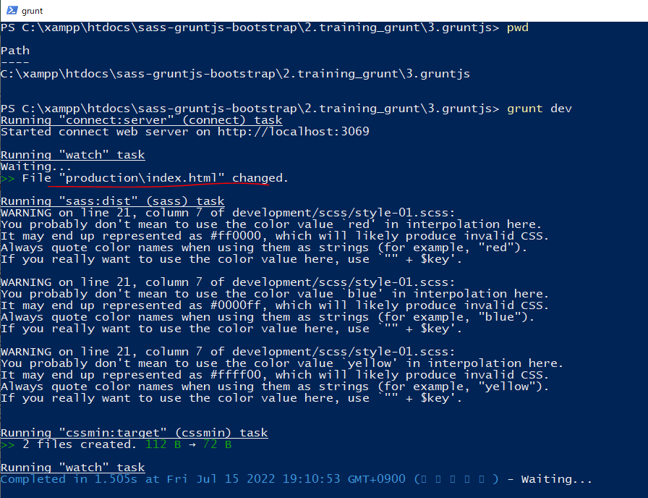

Không cần Refresh nhưng trình duyệt sẽ tự Refresh

Plugin includes
Download getbootstrap
 | URL: https://getbootstrap.com/docs/3.4/
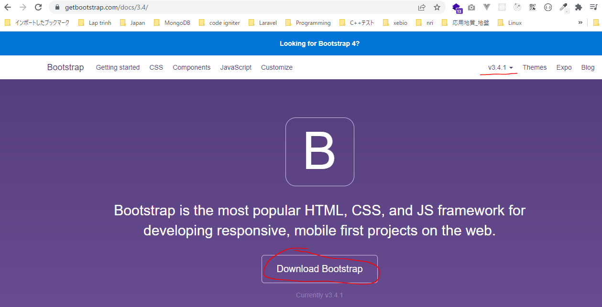

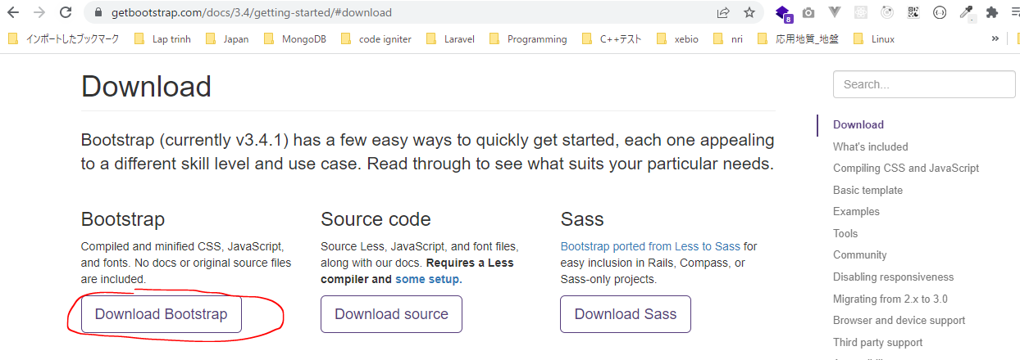

 | Copy Bootstrap to production

Download jquery.min.js
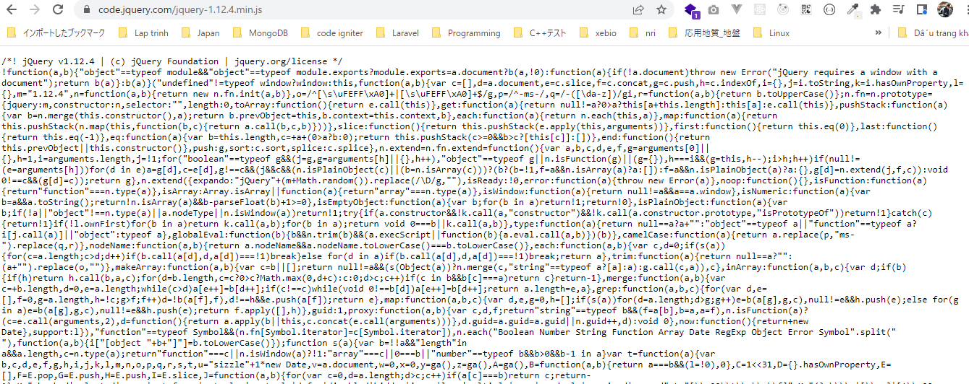

grunt-contrib-connect
 | Chạy 1 tập tin index.html mà trong tập tin này kéo vào các tập tin như css, js. Đôi khi thì 1 số tập
 | tin js yêu cầu chúng ta chạy trên 1 webserver như xampp… chứ ko mở được trực tiếp thông qua
 | đường dẫn vật lý của máy
 | Khi sử dụng plugin connect thì có 1 số tiện ích nữa đó là chức năng tự động refresh trình duyệt khi
 | mình thay đổi nội dung index.html
 | Khi chạy task connect thì đồng thời phải chạy cả task watch thì mới hiển thị được tập tin thông qua
 | webserver. Sau khi connect-> gọi đến watch để nắng nghe sự thay đổi của tập tin
 | Đối với tập tin html thì phải viết đúng cú pháp, đúng chuẩn html, có đầy đủ các thẻ head, meta, body…
 | URL: https://gruntjs.com/plugins
 | Khi file Gruntfile.js có bất kỳ sự thay đổi nào thì cần phải Ctrl+C để chạy lại grunt

 | Trong một giao diện html chẳng hạn thì thường nó bao gồm rất nhiều các thành phần khác nhau cho
 | nên trong quá trình xây dựng giao diện thì nếu như mà để trên cùng 1 tập tin thì sẽ rất khó chỉnh sửa
 | Nếu như để trên cùng 1 tập tin thì việc phân chia ra cho các member để xây dựng các thành phần khác
 | nhau của giao diện sẽ khó phân chia
 | Một cách khác để tách ra các thành phần khác nhau đó là lưu lại dạng php sau đó dùng các lệnh require
 | hay include trong php để kéo các thành phần đó vào để cho các mã lệnh html giảm đi tuy nhiên nó
 | không phải là giải pháp hay bởi vì nó là các tập tin js, html, css… chưa liên quan gì đến php
 | Plugin includes giúp tách các tập tin html ra và sau đó sẽ kéo vào tập tin index.html

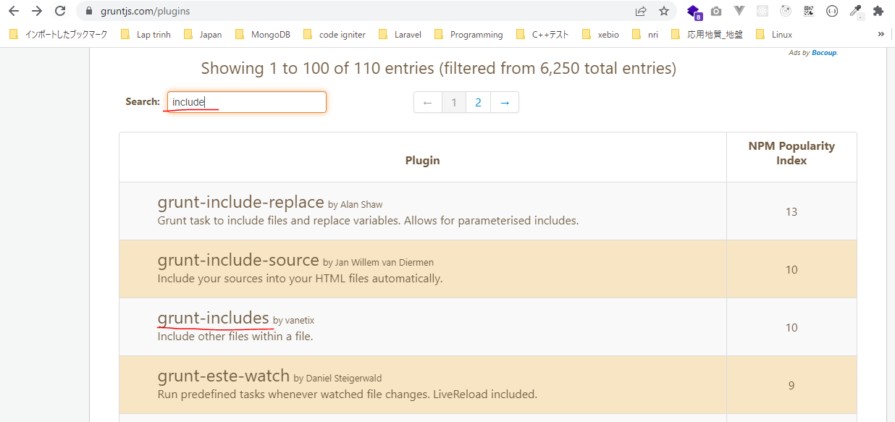

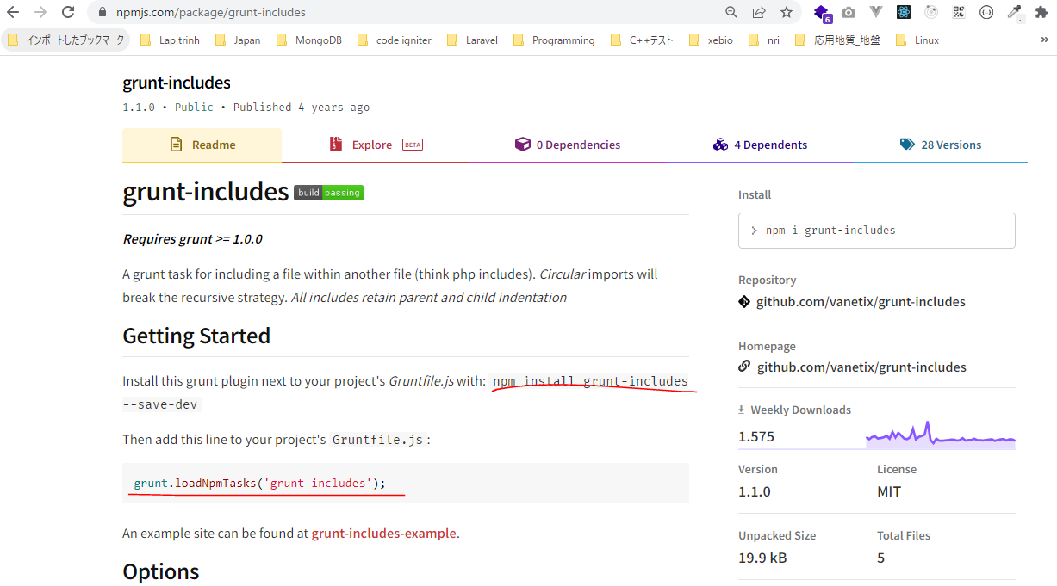

構成
 | sass-gruntjs-bootstrap
 |  | 2.training_grunt
 |  |  | 3.gruntjs
 |  |  |  | development |  |  | → | Chứa các mã nguồn làm việc, như các mã lệnh css, html, js
 |  |  |  |  | css
 |  |  |  |  |  | case-01.css
 |  |  |  |  |  | case-02.css
 |  |  |  |  | html
 |  |  |  |  |  | left.html
 |  |  |  |  |  | nav.html
 |  |  |  |  |  | right.html
 |  |  |  |  | js
 |  |  |  |  |  | case-01.js
 |  |  |  |  |  | case-02.js
 |  |  |  |  |  | case-03.js
 |  |  |  |  | scss
 |  |  |  |  |  | style-01.scss
 |  |  |  |  | index.html
 |  |  |  | production |  |  | → | Sau khi viết các mã nguồn xong thì đóng gói thành sản phẩm và đặt trong production
 |  |  |  |  | css
 |  |  |  |  |  | bootstrap.min.css
 |  |  |  | Gruntfile.js
 |  |  |  | package.json

package.json
 | {
 | "name": "gruntjs"
 | }

left.html
 | <h3>Left</h3>

nav.html
 | <nav class="navbar navbar-default" role="navigation">
 | <!-- Brand and toggle get grouped for better mobile display -->
 | <div class="navbar-header">
 | <button type="button" class="navbar-toggle" data-toggle="collapse" data-target=".navbar-ex1-collapse">
 | <span class="sr-only">Toggle navigation</span>
 | <span class="icon-bar"></span>
 | <span class="icon-bar"></span>
 | <span class="icon-bar"></span>
 | </button>
 | <a class="navbar-brand" href="#">Title</a>
 | </div>
 | <!-- Collect the nav links, forms, and other content for toggling -->
 | <div class="collapse navbar-collapse navbar-ex1-collapse">
 | <ul class="nav navbar-nav">
 | <li class="active">
 | <a href="#">Link</a>
 | </li>
 | <li>
 | <a href="#">Link</a>
 | </li>
 | </ul>
 | <form class="navbar-form navbar-left" role="search">
 | <div class="form-group">
 | <input type="text" class="form-control" placeholder="Search" />
 | </div>
 | <button type="submit" class="btn btn-default">Submit</button>
 | </form>
 | <ul class="nav navbar-nav navbar-right">
 | <li>
 | <a href="#">Link</a>
 | </li>
 | <li class="dropdown">
 | <a href="#" class="dropdown-toggle" data-toggle="dropdown">Dropdown <b class="caret"></b>
 | </a>
 | <ul class="dropdown-menu">
 | <li>
 | <a href="#">Action</a>
 | </li>
 | <li>
 | <a href="#">Another action</a>
 | </li>
 | <li>
 | <a href="#">Something else here</a>
 | </li>
 | <li>
 | <a href="#">Separated link</a>
 | </li>
 | </ul>
 | </li>
 | </ul>
 | </div>
 | <!-- /.navbar-collapse -->
 | </nav>

right.html
 | <h3>Right</h3>

index.html
 | <!-- I am a banner -->
 | <!DOCTYPE html>
 | <html lang="en">
 | <head>
 | <meta charset="utf-8" />
 | <meta http-equiv="X-UA-Compatible" content="IE=edge" />
 | <meta name="viewport" content="width=device-width, initial-scale=1" />
 | <!-- The above 3 meta tags *must* come first in the head; any other head content must come *after* these tags -->
 | <title>Bootstrap 101 Template</title>
 | <!-- Bootstrap -->
 | <link href="css/bootstrap.min.css" rel="stylesheet" />
 | <!-- HTML5 shim and Respond.js for IE8 support of HTML5 elements and media queries -->
 | <!-- WARNING: Respond.js doesn't work if you view the page via file:// -->
 | <!--[if lt IE 9]>
 | <script src="https://oss.maxcdn.com/html5shiv/3.7.3/html5shiv.min.js"></script>
 | <script src="https://oss.maxcdn.com/respond/1.4.2/respond.min.js"></script>
 | <![endif]-->
 | </head>
 | <body>
 | include "./html/nav.html"

 | <div class="container">
 | <div class="col-xs-8 col-sm-8 col-md-8 col-lg-8">
 | include "./html/left.html"
 | </div>
 | <div class="col-xs-4 col-sm-4 col-md-4 col-lg-4">
 | include "./html/right.html"
 | </div>
 | </div>
 | <!-- jQuery (necessary for Bootstrap's JavaScript plugins) -->
 | <script src="js/jquery.min.js"></script>
 | <!-- Include all compiled plugins (below), or include individual files as needed -->
 | <script src="js/bootstrap.min.js"></script>
 | </body>
 | </html>

Installing Grunt and gruntplugins
 | npm install grunt --save-dev

check 構成
 | sass-gruntjs-bootstrap
 |  | 2.training_grunt
 |  |  | 3.gruntjs
 |  |  |  | development
 |  |  |  |  | css
 |  |  |  |  |  | case-01.css
 |  |  |  |  |  | case-02.css
 |  |  |  |  | html
 |  |  |  |  |  | left.html
 |  |  |  |  |  | nav.html
 |  |  |  |  |  | right.html
 |  |  |  |  | js
 |  |  |  |  |  | case-01.js
 |  |  |  |  |  | case-02.js
 |  |  |  |  |  | case-03.js
 |  |  |  |  | scss
 |  |  |  |  |  | style-01.scss
 |  |  |  |  | index.html
 |  |  |  | node_modules |  |  | → | is added
 |  |  |  | production
 |  |  |  |  | css
 |  |  |  |  |  | bootstrap.min.css
 |  |  |  | Gruntfile.js
 |  |  |  | package.json |  |  | → | is changed

Check package.json is changed
package.json
 | {
 | "name": "gruntjs",
 | "devDependencies": {
 | "grunt": "^1.5.3"
 | }
 | }

install includes
 | npm install grunt-includes --save-dev

package.json
 | {
 | "name": "gruntjs",
 | "devDependencies": {
 | "grunt": "^1.5.3",
 | "grunt-contrib-concat": "^2.1.0",
 | "grunt-contrib-connect": "^3.0.0",
 | "grunt-contrib-cssmin": "^4.0.0",
 | "grunt-contrib-sass": "^2.0.0",
 | "grunt-contrib-uglify": "^5.2.2",
 | "grunt-contrib-watch": "^1.1.0",
 | "grunt-includes": "^1.1.0"
 | }
 | }

Gruntfile.js
 | module.exports = function(grunt) {

 | // 01 Config
 | grunt.initConfig({
 | mPkg: grunt.file.readJSON('package.json'),

 | dirs: {
 | inputCSS : 'development/css',
 | outputCSS : 'production/css',
 | inputJS : 'development/js',
 | outputJS : 'production/js',
 | inputSCSS : 'development/scss',
 | },

 | // CSSMin
 | cssmin: {
 | options: {
 | },
 | target: {
 | files: [{
 | expand: true,
 | cwd: '<%= dirs.inputCSS %>',
 | src: ['case-01.css', 'case-02.css'],
 | dest: '<%= dirs.outputCSS %>',
 | ext: '.min.css'
 | }]
 | }
 | },

 | // Concat
 | concat: {
 | options: {
 | separator: '\n', |  |  |  |  |  |  | →Ký tự dùng để nối 2 tập tin với nhau
 | stripBanners: false, |  |  |  |  |  |  | →Các comment trong file vẫn được giữ lại /* ... */
 | banner: '/*! <%= mPkg.name %> - ' +
 | '<%= grunt.template.today("yyyy-mm-dd") %> */' + '\n',
 | },
 | dist: {
 | src: [
 | '<%= dirs.inputJS %>/case-01.js',
 | '<%= dirs.inputJS %>/case-02.js',
 | ],
 | dest: '<%= dirs.outputJS %>/result.js',
 | },
 | },

 | // Uglify
 | uglify: {
 | options: {
 | beautify: false, |  |  |  |  |  |  | → | Format định dạng của file đã minify. Nếu có beautify thì dung lượng của file đã minify vẫn còn lớn
 | compress: { |  |  |  |  |  |  |  | Khi thiết lập beautify là false thì dung lượng file minify sẽ nhỏ đi và tất cả code sẽ được đưa về 1 dòng
 | drop_console: true |  |  |  |  |  |  | → | Tắt các câu lệnh console trong file đã minify
 | }
 | },
 | my_target: {
 | files: {
 | '<%= dirs.outputJS %>/case-03.min.js': ['<%= dirs.inputJS %>/case-03.js']
 | }
 | }
 | },

 | // SASS
 | sass: {
 | dist: {
 | options: {
 | sourcemap: 'none', |  |  |  |  |  |  | → | Không cần tạo file map đến source
 | style: 'expanded',
 | },
 | files: {
 | '<%= dirs.outputCSS %>/result.css': '<%= dirs.inputSCSS %>/style-01.scss'
 | }
 | }
 | },

 | // WATCH
 | watch: {
 | scripts: {
 | files: [ |  |  |  |  |  |  | → | Các tập tin muốn theo dõi
 | '<%= dirs.inputSCSS %>/*.scss',
 | 'development/index.html',
 | 'development/html/*.html'
 | ],
 | tasks: [ |  |  |  |  |  |  | → | Khi tác tập tin quy định trên có thay đổi gì đó thì nó sẽ thực hiện task được quy định ở đây
 | 'sass',
 | 'cssmin',
 | 'includes' |  |  |  |  |  |  | → | Khi có sự thay đổi của tập tin trong files thì sẽ chạy thêm cả task includes để kéo các tập in vào
 | ],
 | options: {
 | spawn: false,
 | livereload: true
 | },
 | },
 | },

 | // CONNECT
 | connect: {
 | server: {
 | options: {
 | hostname: 'localhost',
 | port: 3069, |  |  |  |  |  |  | → | Dùng 1 port bất kỳ sao cho không bị đụng độ với port máy tính đang dùng như 80, 8080 của xampp…
 | base: 'production/', |  |  |  |  |  |  | → | Vào tập tin trong production để hiển thị
 | livereload: true |  |  |  |  |  |  | → | Khi thay đổi nội dung tập tin thì sẽ tự động refresh trên trình duyệt. Tham số livereload cũng phải
 | } |  |  |  |  |  |  |  | được đưa vào cả option của task watch. Tập tin phải được theo dõi bởi task watch
 | }
 | },

 | // INCLUDES
 | includes: {
 | files: {
 | src: [
 | 'development/index.html' |  |  |  |  |  |  | → | Khai báo các tập tin input
 | ], // Source files
 | dest: 'production/', // Destination directory |  |  |  |  |  |  | → | Output
 | flatten: true, |  |  |  |  |  |  | → | flatten là true thì sẽ lấy index.html trong development đặt trong production thành đường dẫn production/index.html. Là false thì sẽ lấy development/index.html -> đặt trong production thành đường dẫn production/development/index.html
 | cwd: '.', |  |  |  |  |  |  | → | Thư mục hiện hành
 | options: {
 | silent: true,
 | banner: '<!-- I am a banner <% includes.files.dest %> -->' |  |  |  |  |  |  | → | Phần ghi chú
 | }
 | }
 | },

 | grunt.loadNpmTasks('grunt-contrib-cssmin');
 | grunt.loadNpmTasks('grunt-contrib-concat');
 | grunt.loadNpmTasks('grunt-contrib-uglify');
 | grunt.loadNpmTasks('grunt-contrib-sass');
 | grunt.loadNpmTasks('grunt-contrib-watch');
 | grunt.loadNpmTasks('grunt-contrib-connect');
 | grunt.loadNpmTasks('grunt-includes');

 | // 03 Register task
 | grunt.registerTask('default', ['watch']);
 | grunt.registerTask('abc', ['cssmin', 'concat', 'uglify', 'sass']);
 | grunt.registerTask('dev', ['includes', 'connect', 'watch']); |  |  |  |  |  |  | → | includes nên được thực hiện trước rồi mới connect và quan sát sự thay đổi
 | };

Run thực hiện câu lệnh. Cú pháp thực hiện hiện là grunt + taskName. Trường hợp chỉ chạy grunt thôi thì task default sẽ thực hiện
 | grunt dev
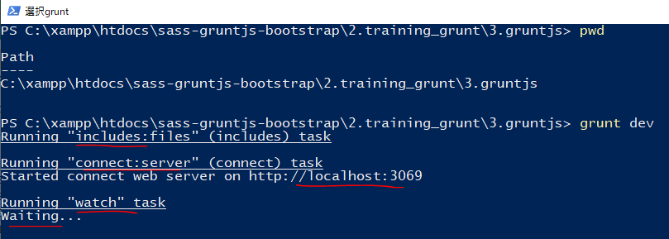

 |  |  |  |  |  |  |  |  |  | Đang chờ sự thay đổi

check new 構成
 | sass-gruntjs-bootstrap
 |  | 2.training_grunt
 |  |  | 3.gruntjs
 |  |  |  | development
 |  |  |  |  | css
 |  |  |  |  |  | case-01.css
 |  |  |  |  |  | case-02.css
 |  |  |  |  | html
 |  |  |  |  |  | left.html
 |  |  |  |  |  | nav.html
 |  |  |  |  |  | right.html
 |  |  |  |  | js
 |  |  |  |  |  | case-01.js
 |  |  |  |  |  | case-02.js
 |  |  |  |  |  | case-03.js
 |  |  |  |  | scss
 |  |  |  |  |  | style-01.scss
 |  |  |  |  | index.html
 |  |  |  | node_modules |  |  | → | is added
 |  |  |  | production
 |  |  |  |  | css
 |  |  |  |  |  | bootstrap.min.css
 |  |  |  |  | index.html |  | → | is added
 |  |  |  | Gruntfile.js
 |  |  |  | package.json |  |  | → | is changed

browser

Thay đổi nội dung left.html
 | <h3>Left 123</h3>

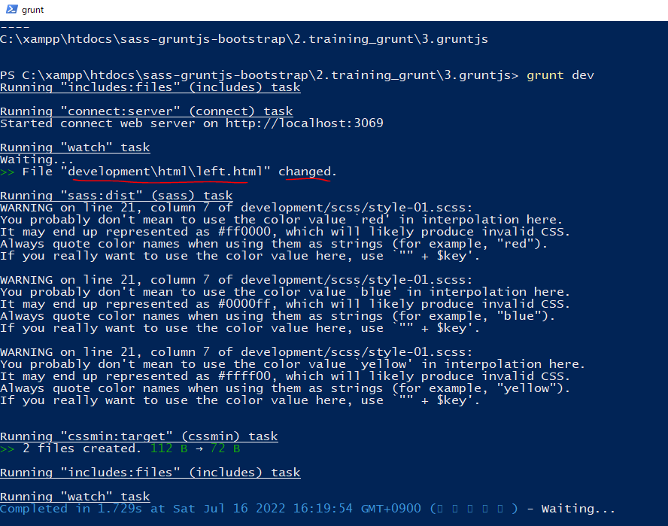

Không cần Refresh nhưng trình duyệt sẽ tự Refresh

